スポンサー公告
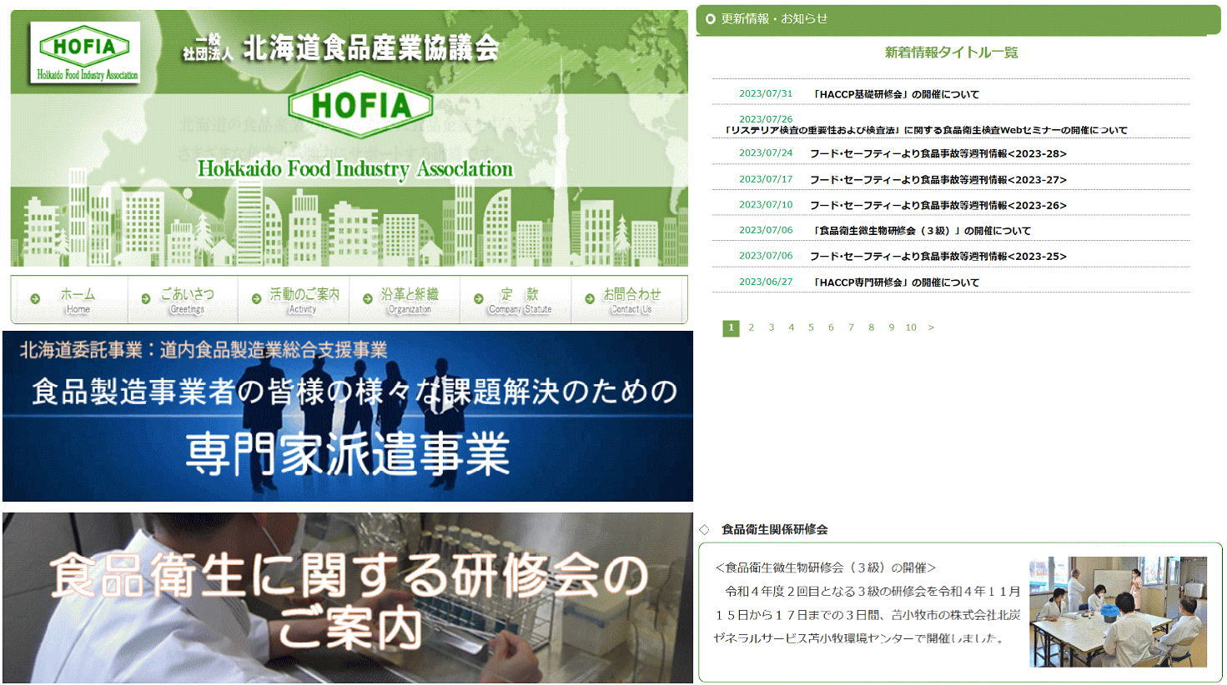
お役立ちしています

35 ノロウイルス関連情報
ノロウイルス指数平年同等 散発事故発生 |  |  |  |  |  |  |  | 出典:東京都感染症情報センター
 |  |  |  |  |  |  |  | （最近５年間の週値の比較） ノロウイルスの感染周期は4年ですね 前回は2018年

東京都は レベル 2 全国平均 (レベル2) 3.19

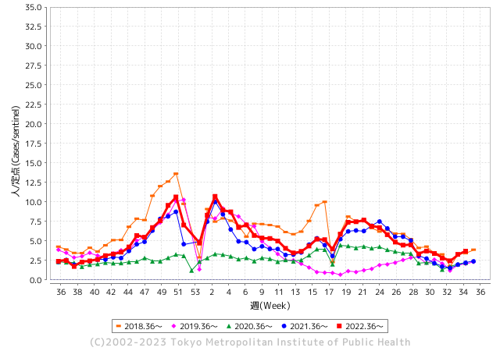
散発事故事例の報告例年より増加している。

 |  |  |  |  |  |  |  |  |  |  |  | レベル5

 |  |  |  |  |  |  |  |  |  |  |  | レベル4

 |  |  |  |  |  |  |  |  |  |  |  | レベル3

 |  |  |  |  |  |  |  |  |  |  |  | レベル2
GⅡ 34週 0例 |  |  |  |  | GⅡ 35週 0例 |  |  |  |  |  |  | レベル1
地方衛生研究所情報 |  |  | 傾向 |  | 出典：地方衛生研究所ネットワーク
★数年間で二番目に高い比率でノロウイルス終息か |  |  |  |  |  |  |  | http://idsc.tokyo-eiken.go.jp/diseases/gastro/gastro/
 |  |  |  | 流行警報 | 警戒警報
 | 2023-09-10 |  | 低散発 | 定点観測値 |  | ▲:減少 | 今週のニュース（Noroｖｉｒｕｓ） (9/4-9/10) |  |  |  | 9
先週
今週
都道府県名 | 流行 ☆増加 ★減少☆★1つで約1ポイント |  |  | 2023/34週 | 2023/35週 | 対前週 | 大量発症事故（業種／内容） 今週 , 先週 |  |  |  | ニュースソース | 日時
北海道 | ☆ |  |  | 1.45 | 1.87 | 0.42 |  |  |  |  |  |  | 北海道
青森県 | ☆ |  |  | 2.13 | 2.97 | 0.84 |  |  |  |  |  |  | 青森県
岩手県 | ☆ |  |  | 3.51 | 4.08 | 0.57 |  |  |  |  |  |  | 岩手県
宮城県 | ☆ |  |  | 1.85 | 2.27 | 0.42 |  |  |  |  |  |  | 宮城県
秋田県 | ☆ |  |  | 1.79 | 2.15 | 0.36 |  |  |  |  |  |  | 秋田県
山形県 | ☆ |  |  | 1.43 | 1.96 | 0.53 |  |  |  |  |  |  | 山形県
福島県 | ★ |  |  | 1.63 | 1.55 | ▲ 0.08 |  |  |  |  |  |  | 福島県
茨城県 | ☆ |  |  | 2 | 2.52 | 0.52 |  |  |  |  |  |  | 茨城県
栃木県 | ☆ |  |  | 1.38 | 1.52 | 0.14 |  |  |  |  |  |  | 栃木県
群馬県 | ☆ |  |  | 3.08 | 3.44 | 0.36 |  |  |  |  |  |  | 群馬県
埼玉県 | ☆ |  |  | 3.31 | 4.53 | 1.22 |  |  |  |  |  |  | 埼玉県
千葉県 | ☆ |  |  | 3.14 | 3.72 | 0.58 |  |  |  |  |  |  | 千葉県
東京都 | ☆ |  |  | 3.27 | 3.69 | 0.42 |  |  |  |  |  |  | 東京都
神奈川県 | ☆ |  |  | 2.3 | 2.68 | 0.38 |  |  |  |  |  |  | 神奈川県
新潟県 | ★ |  |  | 2.6 | 2.56 | ▲ 0.04 |  |  |  |  |  |  | 新潟県
富山県 | ☆ |  |  | 3.17 | 4.28 | 1.11 |  |  |  |  |  |  | 富山県
石川県 | ☆ |  |  | 4.59 | 5.62 | 1.03 |  |  |  |  |  |  | 石川県
福井県 | ☆☆ |  |  | 3.08 | 4.92 | 1.84 |  |  |  |  |  |  | 福井県
山梨県 | ★ |  |  | 3.38 | 3.04 | ▲ 0.34 |  |  |  |  |  |  | 山梨県
長野県 | ☆ |  |  | 2.52 | 3.28 | 0.76 |  |  |  |  |  |  | 長野県
岐阜県 | ☆ |  |  | 1.58 | 2.58 | 1.00 |  |  |  |  |  |  | 岐阜県
静岡県 | ★ |  |  | 2.43 | 2.36 | ▲ 0.07 |  |  |  |  |  |  | 静岡県
愛知県 | ☆ |  |  | 2.31 | 2.69 | 0.38 |  |  |  |  |  |  | 愛知県
三重県 | ★ |  |  | 4.07 | 3.78 | ▲ 0.29 |  |  |  |  |  |  | 三重県
滋賀県 | ☆ |  |  | 2.5 | 2.64 | 0.14 |  |  |  |  |  |  | 滋賀県
京都府 | ☆ |  |  | 1.35 | 1.49 | 0.14 |  |  |  |  |  |  | 京都府
大阪府 | ☆ |  |  | 2.69 | 2.77 | 0.08 |  |  |  |  |  |  | 大阪府
兵庫県 | ☆ |  |  | 3.27 | 3.6 | 0.33 |  |  |  |  |  |  | 兵庫県
奈良県 | ☆ |  |  | 3.26 | 3.56 | 0.30 |  |  |  |  |  |  | 奈良県
和歌山県 | ☆ |  |  | 1.9 | 2.2 | 0.30 |  |  |  |  |  |  | 和歌山県
鳥取県 | ★ |  |  | 4.42 | 3.21 | ▲ 1.21 |  |  |  |  |  |  | 鳥取県
島根県 | ☆ |  |  | 2.22 | 3.52 | 1.30 |  |  |  |  |  |  | 島根県
岡山県 | ☆ |  |  | 3.59 | 3.96 | 0.37 |  |  |  |  |  |  | 岡山県
広島県 | ☆ |  |  | 3.04 | 3.4 | 0.36 |  |  |  |  |  |  | 広島県
山口県 | - |  |  | 3.07 | 3.07 | 0.00 |  |  |  |  |  |  | 山口県
徳島県 | ★ |  |  | 3.83 | 3.39 | ▲ 0.44 |  |  |  |  |  |  | 徳島県
香川県 | ★ |  |  | 4.82 | 4.61 | ▲ 0.21 |  |  |  |  |  |  | 香川県
愛媛県 | ☆ |  |  | 2.78 | 4 | 1.22 |  |  |  |  |  |  | 愛媛県
高知県 | ☆ |  |  | 1.42 | 1.88 | 0.46 |  |  |  |  |  |  | 高知県
福岡県 | ★ |  |  | 3.65 | 3.53 | ▲ 0.12 |  |  |  |  |  |  | 福岡県
佐賀県 | ☆ |  |  | 2.09 | 2.65 | 0.56 |  |  |  |  |  |  | 佐賀県
長崎県 | ☆ |  |  | 1.18 | 1.95 | 0.77 |  |  |  |  |  |  | 長崎県
熊本県 | ☆☆ |  |  | 3.94 | 5.58 | 1.64 |  |  |  |  |  |  | 熊本県
大分県 | ☆☆ |  |  | 6.22 | 8.19 | 1.97 |  |  |  |  |  |  | 大分県
宮崎県 | ☆ |  |  | 5 | 5.14 | 0.14 |  |  |  |  |  |  | 宮崎県
鹿児島県 | ★ |  |  | 3.4 | 3.31 | ▲ 0.09 |  |  |  |  |  |  | 鹿児島県
沖縄県 | ☆ |  |  | 1.61 | 2.06 | 0.45 |  |  |  |  |  |  | 沖縄県
全国 | ☆ |  |  | 2.76 | 3.19 | 0.43
 |  |  |  |  |  |  |  |  |  |  | 0 | 0
 |  |  |  | 今週 |  |  | 管理レベル「2」
 |  | 先週に比べて全国平均は |  |  |  | 3.19 | ：先週より | 0.43
 |  | 東京都は |  |  |  | 3.69 | ：先週より | 0.42
 |  | 最高指数は |  |  | 大分県 | 8.19 | 全国で10.00を超える都道府県数は |  | 0ヶ所 | 増減 | 0

2 | 9-10月、4月以降 施設の所在市町村で流行・ 食中毒が報告される 定点観測値が5.00前後 |  |  |  |  | 【情報共有】 週間・情報収集/情報は毎週確認する 【常設】 嘔吐物処理セットの配備 【体調管理】従業員の健康状況を徹底し、不良者は調理・加工ラインより外す

35 衛生訓話
毎週 ひとつ 覚えていきましょう
今週のお題 (食品苦情は冷静に対応しましょう !)
消費者の対応は冷静に、かつ誠意を持って対応しましょう
↓ 職場の先輩は以下のことを理解して わかり易く 指導しましょう ↓
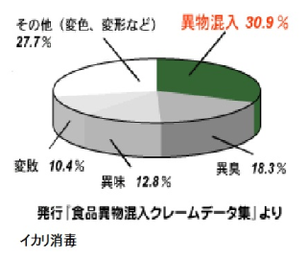
 |  | ★食品クレームで一番まずいのは、その場をやり過ごそうと安易 な対応で済ませることです。★食品クレームの多くは左のグラフの示す通り。異物混入や異臭、異味(味が変わったりすること)、変敗です。 最悪の場合は、食中毒事故も想定しておきますが、食中毒菌はいくら増えても異臭や異味は起きません。 ★臭いや味に関するクレームのほとんどは、食品への移り香や腐 敗変敗菌の増殖によるもので、このようなケースで感染性食中毒 は発生しません。また感染性食中毒菌による急性胃腸炎症状 は、食後直には 起こらず、1-2日から4-5日後です。 ★消費者が騒ぎまくる事態に何とかその場を取り繕うとし、言い なりになったり、安易に要求に応じてはいけません。 消費者の申 し出を冷静かつ真摯にお聞きして、迅速に正確な情報を責任者に つなぐのがベストアンサーです。

 | ★惣菜店であった事例を紹介します。 幸書房 従業員教育テキスト 事例で見る食中毒の現場 谷口力夫著 P105～ 惣菜店へ消費者がクレーム｢味が変!、臭いがおかしい!｣ 消費者は食中毒と思い込み、直近で食べた惣菜にクレームを付けて きた。 忙しい時間帯で買い物客も多く、店員は事を穏便に済ませようと、非があったことと一筆し帰ってもらった。品物は保存せず直ぐ 捨てた。 後で代品を持っていけばすむと思った。ところが消費者は食中毒になったとして、店に治療費や慰謝料を請求してきた。 店員が一筆書いた書面を証として請求してきた。クレーム品がないので、店の立場は圧倒的に不利である。 食品衛生の基礎知識とともに、接客に対しても様々な状況を想定した訓練を普段から実施しておこう。 上記事例は、どこでも起こりそうな内容なので、対応のどこに問題があったのか職場で話し合ってみよう。

34 感染症情報
2023年 第34週（8月21日〜 8月27日）
1類感染症 | 報告なし
2類感染症 | 結核例 260
指定感染症 新型コロナウイルス感染症 | 厚生労働省：国内の発生状況など https://www.mhlw.go.jp/stf/covid-19/kokunainohasseijoukyou.html#h2_1 厚生労働省：データからわかる－新型コロナウイルス感染症情報－ https：//covid19.mhlw.go.jp/
 | https://www.mhlw.go.jp/stf/covid-19/kokunainohasseijoukyou.html#h2_1
 | 厚生労働省：データからわかる－新型コロナウイルス感染症情報－
 | https：//covid19.mhlw.go.jp/
3類感染症 細菌性赤痢2例 | 菌種：S. flexneri（B群）＿感染地域：国内（都道府県不明）
腸管出血性大腸菌感染症 | 腸管出血性大腸菌感染症213例（有症者161例、うちHUS 3例） 感染地域：‌国内189例、韓国1例、スリランカ1例、フィリピン1例、国内・国外不明21例 国内の感染地域：山形県33例、岡山県17例、北海道15例、東京都13例、兵庫県13例、神奈川県11例、三重県11例、千葉県5例、福岡県5例、大阪府4例、福島県3例、栃木県3例、埼玉県3例、 福井県3例、愛知県3例、宮城県2例、群馬県2例、富山県2例、和歌山県2例、広島県2例、高知県2例、鹿児島県2例、岩手県1例、秋田県1例、新潟県1例、石川県1例、長野県1例、静岡県1例、 奈良県1例、山口県1例、徳島県1例、愛媛県1例、佐賀県1例、長崎県1例、国内（都道府県不明）21例
 | 年齢群：‌1歳（5例）、2歳（2例）、3歳（2例）、4歳（3例）、5歳（2例）、6歳（5例）、 7歳（2例）、8歳（7例）、10代（35例）、20代（30例）、30代（26例）、40代（31例）、50代（21例）、60代（14例）、70代（19例）、80代（6例）、90代以上（3例） | 血清群・毒素型：‌O157 VT1・VT2（73例）、O157 VT2（71例）、O103 VT1（8例）、O26 VT1（6例）、O157VT1（5 例）、 O111 VT1（4 例）、O115VT1（3 例）、O111 VT1・VT2（2 例）、O145 VT2（2 例）、O168 VT2（2 例）、O148 VT2（1例）、 O153 VT1（1 例）、O159 VT2（1 例）、O18 VT1（1 例）、O91 VT1（1例）、その他・不明（32例） 累積報告数：2,176例（有症者1,499例、うちHUS 35例．死亡2例）岐阜県2例、兵庫県2例、和歌山県2例、香川県2例、 長崎県2例、大分県2例、岩手県1例、茨城県1例、山口県1例、佐賀県1例、埼玉県/千葉県1例、神奈川県/大阪府1例、 福岡県/熊本県/鹿児島県1例、国内（都道府県不明）14例
腸チフス | 腸チフス1例 感染地域：東京都
４類感染症 | E型肝炎4例 感染地域（感染源）：‌東京都2例（豚肉1例、ホルモン1例）、 北海道1例（不明）、岩手県1例（豚レバー） | レジオネラ症36例（肺炎型35例、ポンティアック型1例） 感染地域：‌岩手県4例、埼玉県3例、宮城県2例、千葉県2例、静岡県2例、兵庫県2例、福岡県2例、北海道1例、 福島県1例、群馬県1例、東京都1例、神奈川県1例、愛知県1例、奈良県1例、山口県1例、大分県1例、 国内（都道府県不明）2例、タイ1例、国内・国外不明7例 年齢群：‌40代（1例）、50代（5例）、60代（8例）、70代（7例）、80代（14例）、90代以上（1例） 累積報告数：1,377例
5類感染症 | アメーバ赤痢10例（腸管アメーバ症10例） 感染地域：‌大阪府1例、国内（都道府県不明）4例、タイ1例、フィリピン1例、国内・国外不明3例 感染経路：‌性的接触3例（異性間2例、同性間1例）、経口感染1例、 その他・不明6例

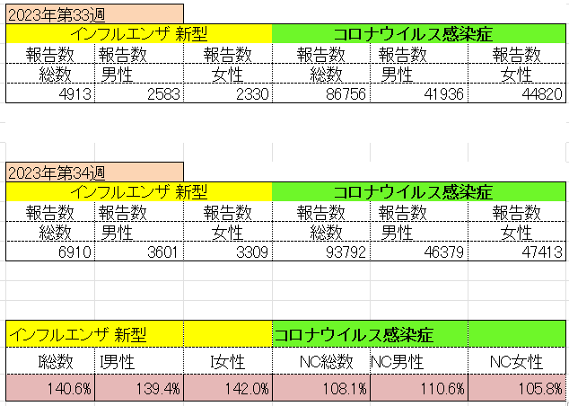
インフルエンザ と 新型コロナ

 |  | 対前週 インフルエンザ 40.6% 増加 新型コロナウイルス 8.1%増加

35 感染症統計
届出感染症 第三類 腸管出血性大腸菌 |  |  |  |  |  |  |  |  |  |  |  |  |  | 届出感染症 第三類 細菌性赤痢菌
全国 報告数推移 医療機関からの届出数 |  |  |  |  |  |  |  |  |  |  |  |  |  | 全国 報告数推移 届出患者数（人）
 | 1月 | 2月 | 3月 | 4月 | 5月 | 6月 | 7月 | 8月 | 9月 | 10月 | 11月 | 12月 | 合計 |  | 1月 | 2月 | 3月 | 4月 | 5月 | 6月 | 7月 | 8月 | 9月 | 10月 | 11月 | 12月 | 合計
12-21年月平均 | 68 | 56 | 67 | 103 | 188 | 415 | 607 | 861 | 565 | 364 | 207 | 135 | 3,640 | 12-21年月平均 | 8 | 9 | 13 | 7 | 9 | 9 | 8 | 11 | 10 | 20 | 12 | 12 | 131
 |  |  |  |  |  |  |  | 今週 |  |  |  |  |  |  |  |  |  |  |  |  |  | 今週
 |  |  |  |  |  |  |  | 153 |  |  |  |  |  |  |  |  |  |  |  |  |  | 2
2023年 | 82 | 62 | 99 | 112 | 224 | 524 | 518 | 705 |  |  |  |  |  | 2023年 | 1 | 1 | 4 | 2 | 2 | 7 | 7 | 3
2022年 | 81 | 39 | 72 | 89 | 258 | 416 | 554 | 568 | 578 | 337 | 169 | 168 | 3,329 | 2022年 | 0 | 5 | 4 | 1 | 1 | 1 | 1 | 1 | 0 | 0 | 0 | 2 | 16
2021年 | 81 | 48 | 71 | 128 | 171 | 350 | 569 | 553 | 458 | 306 | 220 | 229 | 3,184 | 2021年 | 1 | 2 | 1 | 0 | 0 | 0 | 1 | 1 | 0 | 1 | 0 | 0 | 7
2020年 | 112 | 85 | 60 | 97 | 95 | 305 | 544 | 449 | 475 | 505 | 219 | 98 | 3,044 | 2020年 | 16 | 1 | 19 | 3 | 13 | 1 | 2 | 2 | 0 | 24 | 4 | 2 | 87
2019年 | 84 | 100 | 77 | 80 | 236 | 438 | 631 | 752 | 523 | 427 | 253 | 136 | 3,737 | 2019年 | 7 | 7 | 13 | 3 | 8 | 11 | 5 | 11 | 9 | 9 | 20 | 37 | 140
2018年10月3日、山梨県内の宿坊を利用した2グループ42名が赤痢にかかりました。使用水や従事者からは赤痢菌が検出されておらず現在のところ感染源は不明です。
2018年 | 41 | 44 | 67 | 103 | 311 | 415 | 539 | 1,165 | 534 | 297 | 205 | 92 | 3,813 | 2018年 | 9 | 22 | 18 | 9 | 21 | 14 | 6 | 13 | 7 | 81 | 31 | 37 | 268
埼玉県と群馬県の総菜店で販売されたポテトサラダを食べた人が腸管出血性大腸菌O157に感染した、という集団食中毒に関するニュースが2017年8月21日以降、新聞やテレビで取り上げられました。
2017年 | 57 | 35 | 95 | 112 | 131 | 340 | 483 | 1339 | 614 | 349 | 236 | 68 | 3,859 | 2017年 | 19 | 12 | 8 | 12 | 7 | 15 | 16 | 12 | 16 | 6 | 12 | 6 | 141
2016年 | 68 | 42 | 44 | 75 | 135 | 448 | 507 | 808 | 795 | 313 | 246 | 143 | 3,624 | 2016年 | 9 | 16 | 12 | 6 | 7 | 14 | 9 | 14 | 9 | 9 | 8 | 7 | 120
2011年8月に外食チェーン店が原因とされた赤痢菌Shigella sonneiの広域集団感染事例が青森県、宮城県、山形県、福島県において発生した。本事例は、それとほぼ同時期に発生しておりその関連性が強く疑われた事例である。
※2023年 第35週（8/28～9/3） 現在 |  |  |  |  |  |  |  |  |  |  |  |  |  | ※2023年 第35週（8/28～9/3） 現在

 | 腸管出血性大腸菌 |  | 2019年前に戻る |  |  |  |  |  |  |  |  |  |  |  | 赤痢 | 増加中 注意!
Ｈ２９／８月は非常に多かった

腸管出血性大腸菌
 | 2023年 | 2022年 | 2021年 | 2020年 | 2019年 | 2018年 | 2017年 | 2016年 | 2015年
 | 82 | 81 | 81 | 112 | 84 | 41 | 57 | 68
 | 62 | 39 | 48 | 85 | 100 | 44 | 35 | 42
 | 99 | 72 | 71 | 60 | 77 | 67 | 95 | 44
 | 112 | 89 | 128 | 97 | 80 | 103 | 112 | 75
 | 224 | 258 | 171 | 95 | 236 | 311 | 131 | 135
 | 524 | 416 | 350 | 305 | 438 | 415 | 340 | 448
 | 518 | 554 | 569 | 544 | 631 | 539 | 483 | 507
 | 705 | 568 | 553 | 449 | 752 | 1,165 | 1,339 | 808
 |  | 578 | 458 | 475 | 523 | 534 | 614 | 795
 |  | 337 | 306 | 505 | 427 | 297 | 349 | 313
 |  | 169 | 220 | 219 | 253 | 205 | 236 | 246
 |  | 168 | 229 | 98 | 136 | 92 | 68 | 143
細菌性赤痢菌
 | 2023年 | 2022年 | 2021年 | 2020年 | 2019年 | 2018年 | 2017年 | 2016年
 | 1 | 0 | 1 | 16 | 7 | 9 | 19 | 9
 | 1 | 5 | 2 | 1 | 7 | 22 | 12 | 16
 | 4 | 4 | 1 | 19 | 13 | 18 | 8 | 12
 | 2 | 1 | 0 | 3 | 3 | 9 | 12 | 6
 | 2 | 1 | 0 | 13 | 8 | 21 | 7 | 7
 | 7 | 1 | 0 | 1 | 11 | 14 | 15 | 14
 | 7 | 1 | 1 | 2 | 5 | 6 | 16 | 9
 | 3 | 1 | 1 | 2 | 11 | 13 | 12 | 14
 |  | 0 | 0 | 0 | 9 | 7 | 16 | 9
 |  | 0 | 1 | 24 | 9 | 81 | 6 | 9
 |  | 0 | 0 | 4 | 20 | 31 | 12 | 8
 |  | 2 | 0 | 2 | 37 | 37 | 6 | 7

コロナ５類移行に伴う 人の往来の増加、会食機会の増加。 食肉原材不足から 衛生度合いの低い原材料の市場への放出?

※2023年 第11週（3/13～3/19） 現在

 |  |  |  |  |  |  |  |  |  |  |  |  |  |  | 腸管系感染症は新型コロナウイルス予防の手洗い、手指消毒で
 |  |  |  |  |  |  |  |  |  |  |  |  |  |  | 圧倒的に感染防御できている

